Лист1
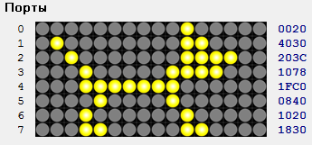
0 | 0 | 0 | 0 | 0 | 0 | 0 | 0 | 0 | 0 | 1 | 0 | 0 | 0 | 0 | 0
0 | 1 | 0 | 0 | 0 | 0 | 0 | 0 | 0 | 0 | 1 | 1 | 0 | 0 | 0 | 0
0 | 0 | 1 | 0 | 0 | 0 | 0 | 0 | 0 | 0 | 1 | 1 | 1 | 1 | 0 | 0
0 | 0 | 0 | 1 | 0 | 0 | 0 | 0 | 0 | 1 | 1 | 1 | 1 | 0 | 0 | 0
0 | 0 | 0 | 1 | 1 | 1 | 1 | 1 | 1 | 1 | 0 | 0 | 0 | 0 | 0 | 0
0 | 0 | 0 | 0 | 1 | 0 | 0 | 0 | 0 | 1 | 0 | 0 | 0 | 0 | 0 | 0
0 | 0 | 0 | 1 | 0 | 0 | 0 | 0 | 0 | 0 | 1 | 0 | 0 | 0 | 0 | 0
0 | 0 | 0 | 1 | 1 | 0 | 0 | 0 | 0 | 0 | 1 | 1 | 0 | 0 | 0 | 0
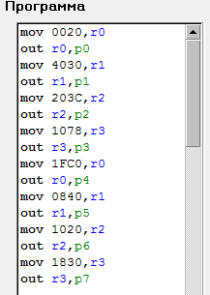
0 | 0 | 2 | 0
4 | 0 | 3 | 0
2 | 0 | 3 | c
1 | 0 | 7 | 8
1 | f | c | 0
0 | 8 | 4 | 0
1 | 0 | 2 | 0
1 | 8 | 3 | 0

